상품제안서
뉴클 PD 65W GaN 3포트 충전기 | 상품코드: F32279

 |  |  |  |  |  |  | 02-412-0044 | www.easy1.co.kr
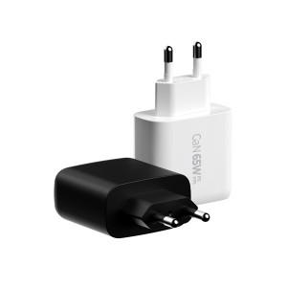

【상세/제작정보】

【인쇄/포장옵션】 | 레이저, 풀칼라 / 개별종이케이스

【공급단가】 | 수량 | 50~ | 100~ | 300~ | 500~ | 1,000~
*VAT별도 | 단가 | 12,840원 | 12,620원 | 12,300원 | 12,090원 | 11,770원
 | 블랙,화이트

【상품 URL】 | https://www.easy1.co.kr:443/src/goods_detail.php?gdno=32279

